КЭ и ГЗ
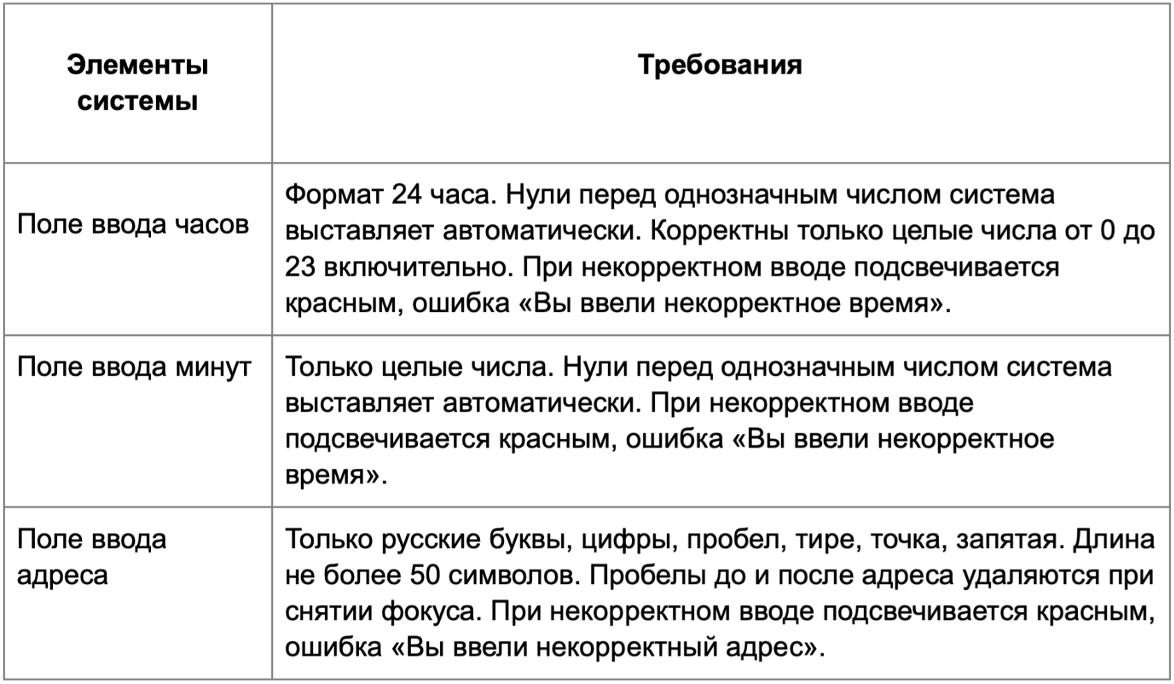

* Можно добавлять и удалять строки в группах проверок. Количество строк в шаблоне не отражает количество классов эквивалетности.
** В поля «Откуда» и «Куда» можно вводить только ограниченное количество адресов из таблицы в требованиях: Усачева, 3; Комсомольский проспект, 18; Зубовский бульвар, 37; М. Пироговская, 25; Хамовнический Вал, 34; Фрунзенская набережная, 46; 3-я Фрунзенская улица, 12. Используй их в качестве тестовых данных. Если для определенного класса эквивалетности или граничного значения эти адреса не подходят, то придумай свой адрес.
Группа проверок* | Название класса | Границы | Тестовые данные внутри класса (содержимое поля) | Тестовые данные на границах (содержимое поля) | Пояснение и оптимизации
Время начала поездки.Часы | Поле заполнено |  | 10 |  | проверяется в Часы от 0 до 23
 | Однозначное число | 0;9 | 6 | -1, 0, 1, 8, 9, 10 | -1 проверяется в другой группе проверок. 10 -не однозначное число, проверяется в другой группе проверок
 | Часы от 0 до 23 | 0;23 | 10 | 0,1,22,23, -1, 24 | 0, 1, -1, 24 проверяются в других группах проверок
 | Поле пустое |  | Пустой ввод
 | от 24 до + ∞ | 24 | 86 | 23,24,25
 | Дробные числа |  | 0.5
 | Отрицательные числа | -1 | -4 | -2,-1,0
 | Число со спецсимволом |  | 3№#
 | Однозначное число с пробелом |  | 4 (пробел)
 | Число с буквами |  | 3три
Группа проверок | Название класса | Границы | Тестовые данные внутри класса (содержимое поля) | Тестовые данные на границах (содержимое поля) | Пояснение и оптимизации
Время начала поездки.Минуты | Поле заполнено |  | 10 |  | проверяется в другой группе проверок Минуты от 0 до 59
 | Однозначное число | 0;9 | 6 | -1, 0, 1, 8, 9, 10 | -1 проверяется в другой группе проверок. 10- не однозначное число, проверяется в другой группе проверок
 | Минуты от 0 до 59 | 0; 59 | 10 | 0, 1, 58,59, -1, 60 | 0,1, -1, 60 в другой группе проверок
 | Поле пустое |  | Пустой ввод
 | от 60 до + ∞ | 60 | 89 | 59,60,61
 | Дробные числа |  | 0.1
 | Отрицательные числа | -1 | -4 | -2,-1,0
 | Число со спецсимволом |  | 3№#
 | Однозначное с пробелом |  | 4 (пробел)
 | Число с буквами |  | 3три
Группа проверок | Название класса | Границы | Тестовые данные внутри класса (содержимое поля) | Тестовые данные на границах (содержимое поля) | Пояснение и оптимизации
** Поле ввода адреса. Откуда | Длина поля от 1 до 50 | 1;50 | 21 символ "Хамовнический Вал, 34" | 0 символов (пустая строка) 1 символ "Х" 2 символа "Ха" 49 символов "Хамовнический Вал, 34Хамовнический Вал, 34Хамовни" 50 символов "Хамовнический Вал, 34Хамовнический Вал, 34Хамовнич" 51 символов "Хамовнический Вал, 34Хамовнический Вал, 34Хамовниче" | 0 символов (пустое поле) проверяется в другой группе проверок 51 символ проверяется в группе проверок Длина поля от 51 до +∞
 | Длина поля от 51 до +∞ | 51 | 100 символов "Хамовнический Вал, 34Хамовнический Вал, 34Хамовнический Вал, 34Хамовнический Вал, 34Хамовнический Ва" | 50 символов: "Хамовнический Вал, 34Хамовнический Вал, 34Хамовнич" 51 символов: "Хамовнический Вал, 34Хамовнический Вал, 34Хамовниче" 52 символов:"Хамовнический Вал, 34Хамовнический Вал, 34Хамовничес"
 | Поле заполнено |  | "Хамовнический Вал, 34 |  | Было проверено в Длина поля от 1 до 50
 | Русские буквы (валидно) |  | "Хамовнический Вал, 34 |  | Было проверено в Длина поля от 1 до 51
 | Строка, содержащая цифры (валидно) |  | "Хамовнический Вал, 34" |  | Было проверено в Длина поля от 1 до 50
 | Пробел в начале текста (валидно) |  | " Усачева, 3"
 | Пробел в середине текста (валидно) |  | "Хамовнический Вал, 34" |  | Было проверено в Длина поля от 1 до 50
 | Пробел в конце текста (валидно) |  | "Усачева, 3 "
 | Текст с запятой (валидно) |  | "Хамовнический Вал, 34" |  | Было проверено в Длина поля от 1 до 50
 | Текст с тире (валидно) |  | "3-я Фрунзенская улица, 12"
 | Текст с точкой (валидно) |  | "М. Пироговская, 25"
 | Латинские буквы (невалидно) |  | "Usacheva"
 | Спецсимволы (невалидно) |  | "Усачева@№"
 | Поле пустое |  | 0 символов (пустая строка)

Группа проверок | Название класса | Границы | Тестовые данные внутри класса (содержимое поля) | Тестовые данные на границах (содержимое поля) | Пояснение и оптимизации
** Поле ввода адреса. Куда | Длина поля от 1 до 50 | 1;50 | 26 символов "Комсомольский проспект, 18" | 0 символов (пустая строка) 1 символ "К" 2 символа "Ко" 49 символов "Комсомольский проспект, 18Комсомольский проспект," 50 символов "Комсомольский проспект, 18Комсомольский проспект, " 51 символов "Комсомольский проспект, 18Комсомольский проспект, 1" | 0 символов (пустое поле) проверяется в другой группе проверок 51 символ проверяется в группе проверок Длина поля от 51 до +∞
 | Длина поля от 51 до +∞ | 51 | 90 символов "Комсомольский проспект, 18Комсомольский проспект, 18Комсомольский проспект, 18Комсомольски" | 50 символов: "Комсомольский проспект, 18Комсомольский проспект, " 51 символов: "Комсомольский проспект, 18Комсомольский проспект, 1" 52 символов:"Комсомольский проспект, 18Комсомольский проспект, 18"
 | Поле заполнено |  | " Комсомольский проспект, 18" |  | Было проверено в Длина поля от 1 до 50
 | Русские буквы (валидно) |  | " Комсомольский проспект, 18" |  | Было проверено в Длина поля от 1 до 51
 | Строка, содержащая цифры (валидно) |  | " Комсомольский проспект, 18" |  | Было проверено в Длина поля от 1 до 51
 | Пробел в начале текста (валидно) |  | " Зубовский бульвар, 37"
 | Пробел в середине текста (валидно) |  | "Комсомольский проспект, 18" |  | Было проверено в Длина поля от 1 до 51
 | Пробел в конце текста (валидно) |  | "Зубовский бульвар, 37 "
 | Текст с запятой (валидно) |  | "Комсомольский проспект, 18" |  | Было проверено в Длина поля от 1 до 50
 | Текст с тире (валидно) |  | "3-я Фрунзенская улица, 12"
 | Текст с точкой (валидно) |  | "М. Пироговская, 25"
 | Латинские буквы (невалидно) |  | "Usacheva"
 | Спецсимволы (невалидно) |  | "Усачева№@"
 | Поле пустое |  | 0 символов (пустая строка)

